工作表1
第一層 | 第二層
帳號登錄 | 登入驗證
 | 忘記密碼
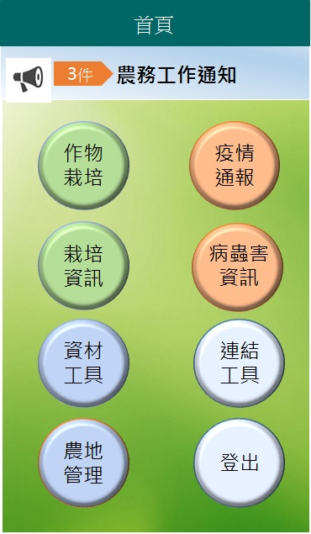
工作提醒 | 生產期預估工作提醒
 | 預計田間管理工作提醒
農地管理 | 地籍資料維護
栽培設定
農地管理
 | 土壤地利維護
 | 多年生作物設定
 | 農地風險管理
栽培設定 | 種植作物設定
 | 管理事項初始設定
作物栽培
資材工具
 | 施肥方式初始設定
作物栽培 | 種植作物查詢
 | 管理事項紀錄
 | 施肥事項紀錄
 | 防治事項紀錄
栽培資訊
疫情通報
疫情通報 | 病蟲害疫情警示
資材工具 | 防檢局農藥資訊(可離線瀏覽)
 | 常用肥料設定(可離線瀏覽)
 | 常用農藥商品設定(可離線瀏覽)
鏈結工具
登出
 | 農藥配置計算(可離線瀏覽)
栽培資訊 | 氣象資料(待呂博士確認要不要)
 | 栽培效益
 | 施肥效益
 | 農地現況
連結工具 | 行動版作物病蟲害系統

